Fig 2
2 - JDC 2019 - Pourcentages de jeunes en difficulté de lecture (profils 1 à 4) selon le type de scolarité et le sexe

 | Ensemble | Garçons | Filles
Collège | 49.0 | 50.6 | 46.4
CAP-BEP | 32.4 | 32.9 | 31.4
Bac professionnel | 18.4 | 18.8 | 17.7
Bac général et techno. ens. sup. | 4.9 | 5.1 | 4.7
Ensemble | 11.8 | 13.6 | 10.0

Avertissement : en raison de la mise en œuvre d'un nouveau test de lecture en septembre 2019, les résultats ne portent que sur la période janvier - août 2019.
Lecture : sur l'ensemble des garçons ayant participé à la JDC en 2019, 13,6 % sont en difficulté de lecture.
Parmi ceux n'ayant pas dépassé le collège, 50,6 % sont en difficulté.
Champ : France métropolitaine + DROM.
Source : ministère des Armées - DSNJ, MENJ-DEPP.

 |  |  | Réf. : Note d'information, n° 20.20 © DEPP

Fig 4
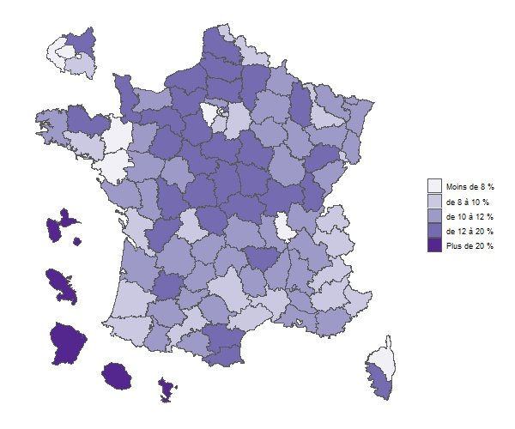
 |  |  | 4 - JDC 2019 - Pourcentages de jeunes en difficulté de lecture selon le département
Dépt | Nom | % jeunes en difficultés de lecture
01 | Ain | 10.2
02 | Aisne | 17.9
03 | Allier | 13.2
04 | Alpes-de-Haute-Provence | 9.0
05 | Hautes-Alpes | 8.2
06 | Alpes-Maritimes | 8.6
07 | Ardèche | 10.4
08 | Ardennes | 10.8
09 | Ariège | 11.6
10 | Aube | 11.5
11 | Aude | 12.7
12 | Aveyron | 9.2
13 | Bouches-du-Rhône | 11.6
14 | Calvados | 11.8
15 | Cantal | 11.7
16 | Charente | 13.1
17 | Charente-Maritime | 9.8
18 | Cher | 15.0
19 | Corrèze | 11.5
21 | Côte-d'Or | 10.1
22 | Côtes-d'Armor | 12.8
23 | Creuse | 15.6
24 | Dordogne | 11.5
25 | Doubs | 11.8
26 | Drôme | 11.0
27 | Eure | 13.7
28 | Eure-et-Loir | 14.7
29 | Finistère | 10.3
2A | Corse-du-Sud | 12.7
2B | Haute-Corse | 7.8
30 | Gard | 9.3
31 | Haute-Garonne | 8.4 | Champ : France métropolitaine + DOM.
32 | Gers | 10.2 | Source : ministère des armées-DSNJ, MENJ-DEPP.
33 | Gironde | 11.1 |  | Réf. : Note d'information, n° 20.20 © DEPP
34 | Hérault | 8.5
35 | Ille-et-Vilaine | 7.8
36 | Indre | 16.5
37 | Indre-et-Loire | 11.6
38 | Isère | 10.1
39 | Jura | 13.6
40 | Landes | 9.6
41 | Loir-et-Cher | 13.4
42 | Loire | 11.9
43 | Haute-Loire | 12.4
44 | Loire-Atlantique | 6.1
45 | Loiret | 13.9
46 | Lot | 10.6
47 | Lot-et-Garonne | 12.7
48 | Lozère | 10.7
49 | Maine-et-Loire | 10.7
50 | Manche | 13.4
51 | Marne | 10.7
52 | Haute-Marne | 11.8
53 | Mayenne | 10.7
54 | Meurthe-et-Moselle | 9.4
55 | Meuse | 14.1
56 | Morbihan | 9.9
57 | Moselle | 11.1
58 | Nièvre | 14.6
59 | Nord | 10.0
60 | Oise | 15.2
61 | Orne | 14.4
62 | Pas-de-Calais | 12.2
63 | Puy-de-Dôme | 10.3
64 | Pyrénées-Atlantiques | 9.5
65 | Hautes-Pyrénées | 11.6
66 | Pyrénées-Orientales | 13.3
67 | Bas-Rhin | 10.8
68 | Haut-Rhin | 11.1
69 | Rhône | 7.5
70 | Haute-Saône | 13.2
71 | Saône-et-Loire | 12.6
72 | Sarthe | 13.6
73 | Savoie | 9.6
74 | Haute-Savoie | 9.5
75 | Paris | 5.8
76 | Seine-Maritime | 12.2
77 | Seine-et-Marne | 9.4
78 | Yvelines | 6.7
79 | Deux-Sèvres | 11.5
80 | Somme | 15.9
81 | Tarn | 11.3
82 | Tarn-et-Garonne | 11.8
83 | Var | 11.8
84 | Vaucluse | 11.2
85 | Vendée | 11.2
86 | Vienne | 12.1
87 | Haute-Vienne | 9.6
88 | Vosges | 11.6
89 | Yonne | 14.7
90 | TerritoiredeBelfort | 9.2
91 | Essonne | 8.5
92 | Hauts-de-Seine | 6.7
93 | Seine-Saint-Denis | 14.6
94 | Val-de-Marne | 8.5
95 | Val-d'Oise | 10.7
971 | GUADELOUPE | 31.9
972 | MARTINIQUE | 30.9
973 | GUYANE | 55.4
974 | LA RÉUNION | 28.6
976 | MAYOTTE | 72.6
 | Ensemble France + DOM | 11.8
Champ : France métropolitaine + DOM.
Sources : ministère des Armées - DSNJ, MEN-DEPP.

